Úvod
 |  | Zacznij
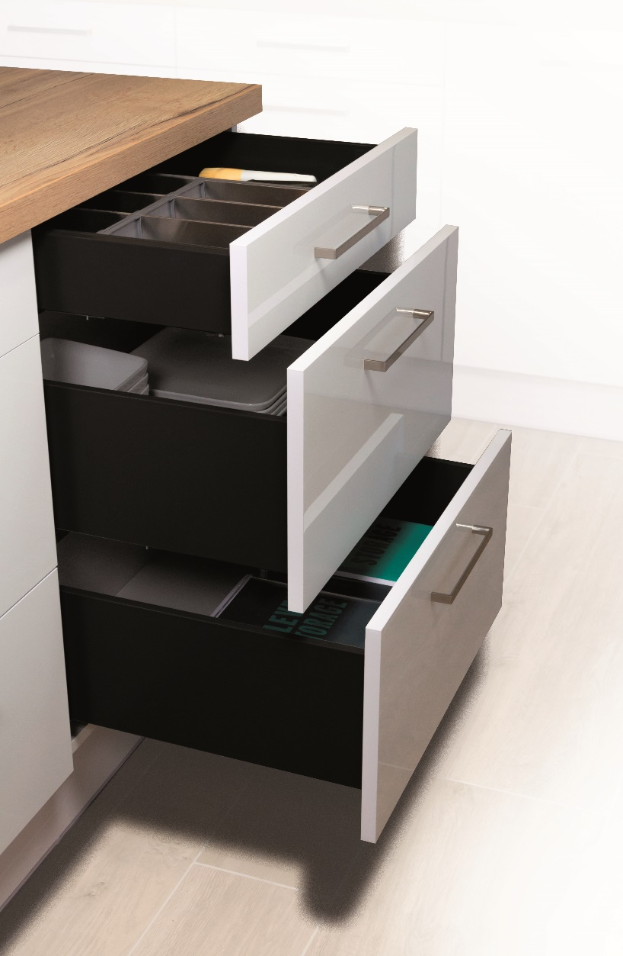

 | StrongPlanner

 | Konfigurator do obliczania wymiarów frontów, dna i ścianki tylnej oraz wiercenia prowadnic (StrongMax,StrongMini- 18mm)

Wersja 1.3

Zakaznik
 |  |  |  |  |  |  |  | Wprowadzenie

 | Warunki i zalecenia dotyczące prawidłowego zamawiania

 | Proszę korzystać zawsze z aktualnej wersji formularza umieszczonego na naszych stronach Web.

 | Formularz należy wypełnić od góry do dołu. Po ewentualnej zmianie proszę skontrolować poprawność wprowadzonych danych.

 | Formularz ten służy do pomocy przy obliczaniu wysokości frontów, wierceniu prowadnic i frontów. W niektórych przypadkach obliczenia mogą nie być dokładne i Démos Trade nie ponosi odpowiedzialności za szkody spowodowane przez ten formularz.

 | Wypełnione zamówienie wyślij pod adres: zamowienia@demos-trade.com

 |  | Aby uprościć pracę …

 | 396273 | STRONG szablon ze stali nierdzewnej do wiercenia prowadnic |  | 512874 | Uniwersalny oznacznik mocowania frontu do StrongMax 16/18 H89/H121 | 512876 | Uniwersalny oznacznik mocowania frontu do StrongMax 16/18 H185

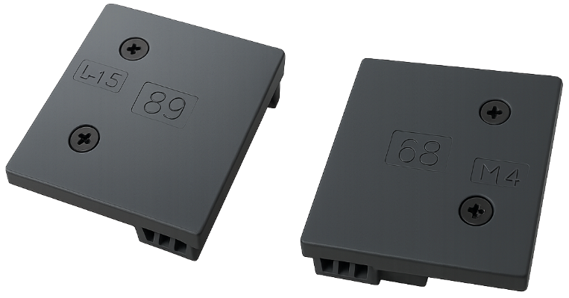
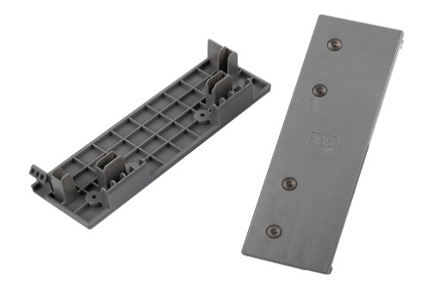

Powrót |  |  | Potwierdzam, że rozumiem i akceptuję powyższe warunki i zalecenia: |  |  |  | FALSE |  | Dalej

Menu
 |  | Wprowadzenie

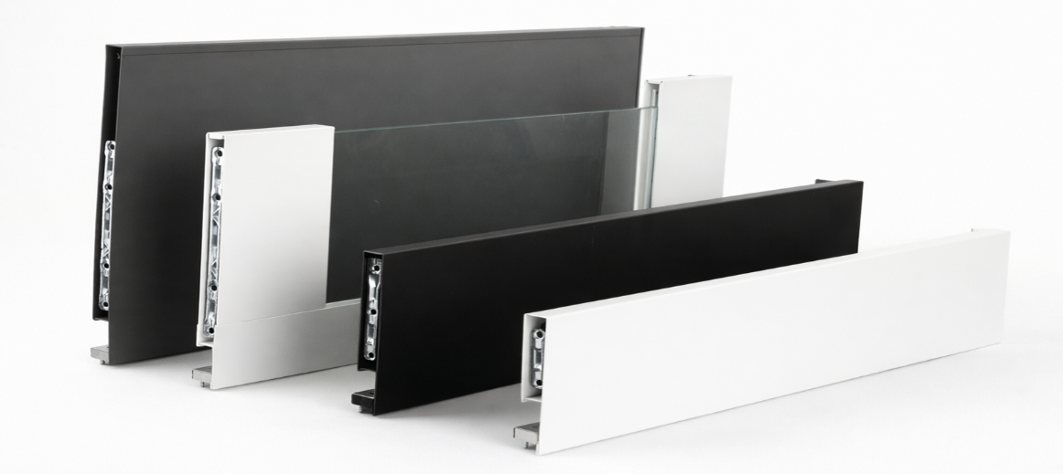
StrongMax

 | Konfigurator StrongMax ->

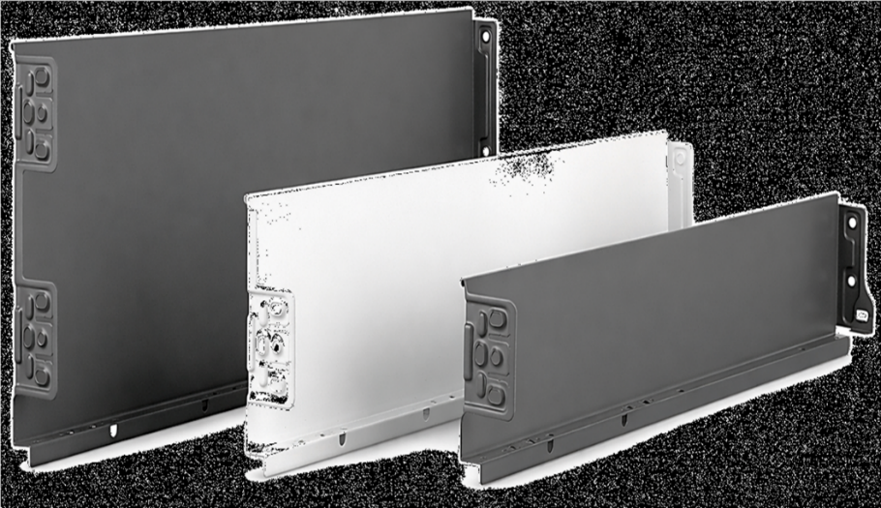
StrongMini

 | Konfigurator StrongMini ->

Powrót

čelo
 |  |  |  | Szuflada z frontem StrongMax |  |  |  |  |  |  | Wprowadzenie

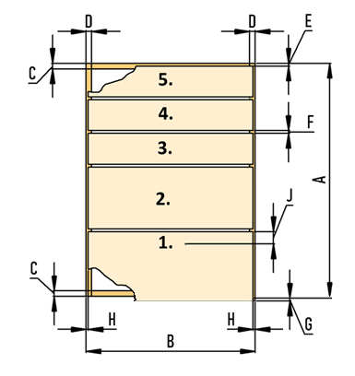

 | Wymiary korpusu w mm
 | Wysokość korpusu (A)
 | Szerokość korpusu (B)
 | Maksymalna zalecana szerokość szuflady to 1,6-krotność długości prowadnicy
 | Grubość dna i wieńca górnego (C)
 | Grubość boków (D)
 | Szczelina na górze (E)
 | Szczelina między frontami (F)
 | Wysunięcie poniżej dna korpusu (G)
 | Szczelina po bokach (H)
 | Długość prowadnicy (I)
 | Ilość szuflad
 | Czy front będzie z uchwytem profilowym?
 | 0
 | Suma wysokości wszystkich frontów |  |  |  | 0.0

Wypełniaj zawsze od dołu | Pozycja prowadnic |  | Wysokość frontu | Wybierz kolor | Wybierz wysokość boków szuflady | Szklane boki tak/nie | Kod kompletu |  | Nazwa kompletu

 | Uwaga: wypełniaj od lewej do prawej
 | Uwaga: jeśli dokonasz zmiany, wypełnij wszystko od nowa, w przeciwnym razie formularz będzie z błędami

 | Powrót

 | Wiercenie do boku korpusu

Wysokość otworów od dna korpusu |  |  |  |  |  |  |  |  | Wymiar frontu | Wymiar ściany tylnej

 |  |  |  |  |  |  | (do prawidłowego obliczenia należy wybrać wysokość boku w tabeli powyżej)

 |  |  |  |  |  |  | Wymiar dna:

 |  | 37
 |  |  | 165
 |  |  |  | 261

 |  | Wiercenie frontu w pierwszej szufladzie |  |  |  |  | Wiercenie frontu w drugiej szufladzie

 |  | 32
 |  |  |  |  |  |  | 32

 |  | 61.5
 |  |  |  |  |  |  | 66.5

 |  |  | 14.5 |  |  |  |  | 14.5

